Schritt 1

Schritt 1
Internet
?

Der Zeitrechner
Ausfüllen

Stunden | Die Pflanze | braucht Zeit? | 0
% | Du hast % ? |  | 0%
Uhr | Wie spät ist | es? | 0:00:00

Zum Schritt 2

Schritt 2
Schritt 2


?

Der Zeitrechner
Ergebniss
 |  | 24

Tag … | Uhrzeit
1 | -24
2 | -48
3 | -72
4 | -96
5 | -120
6 | -144
7 | -168
8 | -192
Zurück
9 | -216
10 | -240
11 | -264
12 | -288
13 | -312
14 | -336
15 | -360

Hilfe
Hilfe
Wurzelimperium
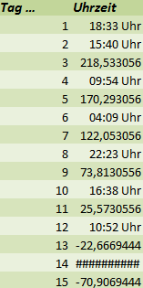

My free farm

Hier, wo das letzte Mall Uhr dabei steht, ist die Pflanze fertig

Zurück

Wurzelimperium


Im Wurzelimperium gibt es in der 2. Stadt, Schreberlingen,
das Forschungszentrum in dem kann man sich den Gießbonus erforschen.
Wenn du auf die Gießkanne drückst,
dann siehst du auf der linken Seite
des Spiels deine % .



Zurück

My free farm
Bei My free farm kann man den Garten
erforschen, den Gießbonus.
Es werden immer 5% erforscht.
Zuerst hast du 5%, du kannst ihn
also zu 10, 15, 20% usw. forschen.

Zurück

